network
ID | SYMBOL
JGL1 | PPARG
JGL1 | ESR1
JGL1 | MTOR
JGL1 | MMP9
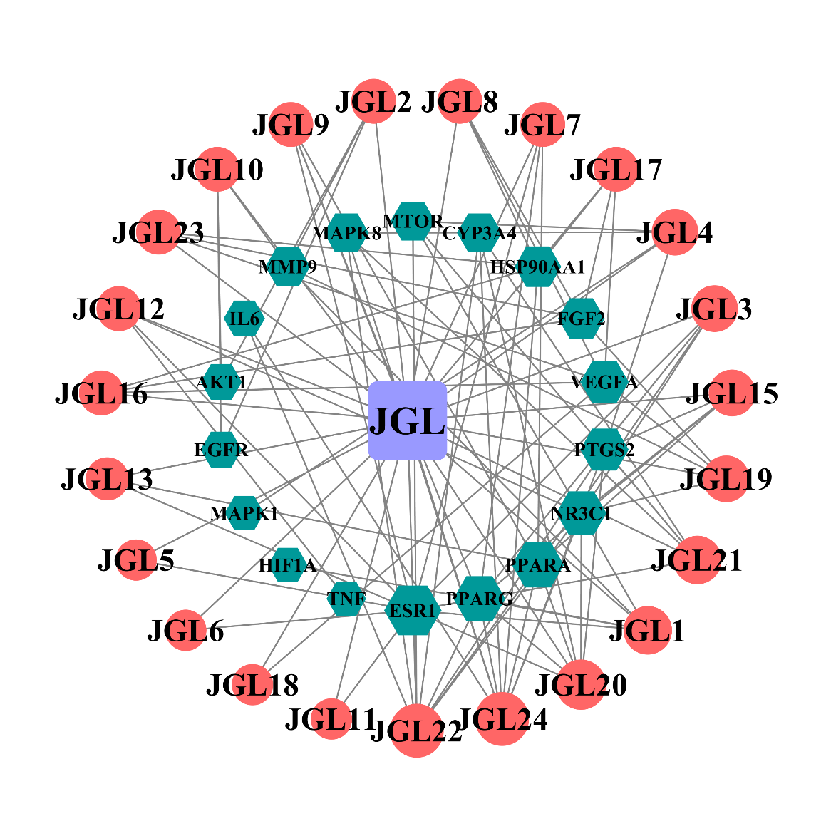
JGL1 | HIF1A
JGL10 | AKT1
JGL10 | EGFR
JGL10 | MMP9
JGL11 | ESR1
JGL12 | TNF
JGL12 | ESR1
JGL12 | NR3C1
JGL13 | ESR1
JGL13 | PPARA
JGL15 | PPARG
JGL15 | PTGS2
JGL15 | PPARA
JGL15 | NR3C1
JGL16 | VEGFA
JGL16 | HSP90AA1
JGL16 | FGF2
JGL17 | VEGFA
JGL17 | HSP90AA1
JGL17 | FGF2
JGL18 | VEGFA
JGL19 | VEGFA
JGL19 | MMP9
JGL19 | NR3C1
JGL19 | FGF2
JGL2 | AKT1
JGL2 | EGFR
JGL2 | MMP9
JGL20 | PPARG
JGL20 | PTGS2
JGL20 | ESR1
JGL20 | PPARA
JGL20 | NR3C1
JGL20 | CYP3A4
JGL21 | PTGS2
JGL21 | ESR1
JGL21 | MTOR
JGL21 | CYP3A4
JGL21 | MAPK8
JGL22 | IL6
JGL22 | PPARG
JGL22 | PTGS2
JGL22 | PPARA
JGL22 | MTOR
JGL22 | NR3C1
JGL22 | CYP3A4
JGL22 | MAPK8
JGL23 | VEGFA
JGL23 | HSP90AA1
JGL23 | FGF2
JGL24 | IL6
JGL24 | PPARG
JGL24 | PTGS2
JGL24 | PPARA
JGL24 | HSP90AA1
JGL24 | NR3C1
JGL24 | CYP3A4
JGL24 | MAPK8
JGL3 | PPARG
JGL3 | ESR1
JGL3 | PPARA
JGL3 | NR3C1
JGL4 | PTGS2
JGL4 | MTOR
JGL4 | MAPK1
JGL4 | MAPK8
JGL5 | ESR1
JGL6 | ESR1
JGL7 | PPARG
JGL7 | ESR1
JGL7 | PPARA
JGL8 | VEGFA
JGL8 | HSP90AA1
JGL8 | FGF2
JGL9 | PPARG
JGL9 | ESR1
JGL9 | PPARA
JGL | JGL1
JGL | JGL2
JGL | JGL3
JGL | JGL4
JGL | JGL5
JGL | JGL6
JGL | JGL7
JGL | JGL8
JGL | JGL9
JGL | JGL10
JGL | JGL11
JGL | JGL12
JGL | JGL13
JGL | JGL15
JGL | JGL16
JGL | JGL17
JGL | JGL18
JGL | JGL19
JGL | JGL20
JGL | JGL21
JGL | JGL22
JGL | JGL23
JGL | JGL24

